A1
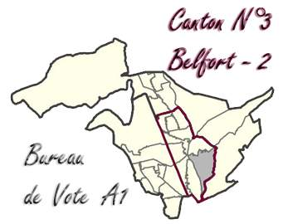

A1 - 0001 HÔTEL DE VILLE (Place d'Armes)
1ère Circonscription - Canton 3 - Belfort 2

 | INSCRITS | 985 | %
 | Émargements | 412
 | Votants (participation) | 412 | 41.83% | (1)
 | Blancs | 8 | 0.81%
 | Nuls | 6 | 1.46% | (2)
 | Exprimés | 398 | 40.41% | (3)
 | Sophie MONTEL | 75 | 18.84% | (4)
 | Charles-Henri GALLOIS | 4 | 1.01%
 | François SAUVADET | 88 | 22.11%
 | Julien GONZALEZ | 6 | 1.51%
 | Cécile PRUDHOMME | 23 | 5.78%
 | Nathalie VERMOREL | 27 | 6.78%
 | Claire ROCHER | 7 | 1.76%
 | Maxime THIEBAUT | 12 | 3.02%
 | Christophe GRUDLER | 56 | 14.07%
 | Marie-Guite DUFAY | 100 | 25.13%

 | TOTAL : | 398

 |  |  | (1) Votants / Inscrits
 |  |  | (2) Nuls / Votants
 |  |  | (3) Exprimés / Inscrits
 |  |  | (4) Score / Exprimés

A2
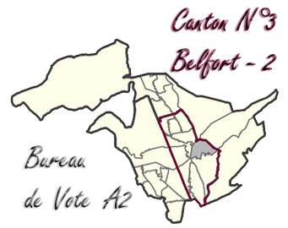

A2 - 0002 HÔTEL DE VILLE (Place d'Armes)
1ère Circonscription - Canton 3 - Belfort 2

 | INSCRITS | 1164 | %
 | Émargements | 570
 | Votants (participation) | 570 | 48.97% | (1)
 | Blancs | 14 | 1.20%
 | Nuls | 15 | 2.63% | (2)
 | Exprimés | 541 | 46.48% | (3)
 | Sophie MONTEL | 105 | 19.41% | (4)
 | Charles-Henri GALLOIS | 4 | 0.74%
 | François SAUVADET | 155 | 28.65%
 | Julien GONZALEZ | 8 | 1.48%
 | Cécile PRUDHOMME | 19 | 3.51%
 | Nathalie VERMOREL | 28 | 5.18%
 | Claire ROCHER | 11 | 2.03%
 | Maxime THIEBAUT | 16 | 2.96%
 | Christophe GRUDLER | 85 | 15.71%
 | Marie-Guite DUFAY | 110 | 20.33%

 | TOTAL : | 541

 |  |  | (1) Votants / Inscrits
 |  |  | (2) Nuls / Votants
 |  |  | (3) Exprimés / Inscrits
 |  |  | (4) Score / Exprimés

B1
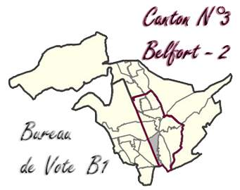

B1 - 0003 GROUPE SCOLAIRE VICTOR HUGO (Faubourg de Montbéliard)
1ère Circonscription - Canton 3 - Belfort 2

 | INSCRITS | 1108 | %
 | Émargements | 471
 | Votants (participation) | 471 | 42.51% | (1)
 | Blancs | 5 | 0.45%
 | Nuls | 5 | 1.06% | (2)
 | Exprimés | 461 | 41.61% | (3)
 | Sophie MONTEL | 87 | 18.87% | (4)
 | Charles-Henri GALLOIS | 3 | 0.65%
 | François SAUVADET | 118 | 25.60%
 | Julien GONZALEZ | 5 | 1.08%
 | Cécile PRUDHOMME | 26 | 5.64%
 | Nathalie VERMOREL | 29 | 6.29%
 | Claire ROCHER | 7 | 1.52%
 | Maxime THIEBAUT | 19 | 4.12%
 | Christophe GRUDLER | 65 | 14.10%
 | Marie-Guite DUFAY | 102 | 22.13%

 | TOTAL : | 461

 |  |  | (1) Votants / Inscrits
 |  |  | (2) Nuls / Votants
 |  |  | (3) Exprimés / Inscrits
 |  |  | (4) Score / Exprimés

B2
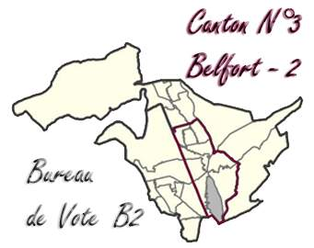

B2 - 0004 GROUPE SCOLAIRE VICTOR HUGO (Faubourg de Montbéliard)
1ère Circonscription - Canton 3 - Belfort 2

 | INSCRITS | 1129 | %
 | Émargements | 539
 | Votants (participation) | 539 | 47.74% | (1)
 | Blancs | 11 | 0.97%
 | Nuls | 5 | 0.93% | (2)
 | Exprimés | 523 | 46.32% | (3)
 | Sophie MONTEL | 111 | 21.22% | (4)
 | Charles-Henri GALLOIS | 4 | 0.76%
 | François SAUVADET | 143 | 27.34%
 | Julien GONZALEZ | 12 | 2.29%
 | Cécile PRUDHOMME | 25 | 4.78%
 | Nathalie VERMOREL | 17 | 3.25%
 | Claire ROCHER | 8 | 1.53%
 | Maxime THIEBAUT | 15 | 2.87%
 | Christophe GRUDLER | 77 | 14.72%
 | Marie-Guite DUFAY | 111 | 21.22%

 | TOTAL : | 523

 |  |  | (1) Votants / Inscrits
 |  |  | (2) Nuls / Votants
 |  |  | (3) Exprimés / Inscrits
 |  |  | (4) Score / Exprimés

C1
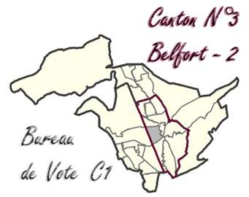

C1 - 0008 ÉCOLE VICTOR SCHOELCHER (Rue Gaston Deferre)
1ère Circonscription - Canton 3 - Belfort 2

 | INSCRITS | 1214 | %
 | Émargements | 504
 | Votants (participation) | 504 | 41.52% | (1)
 | Blancs | 5 | 0.41%
 | Nuls | 6 | 1.19% | (2)
 | Exprimés | 493 | 40.61% | (3)
 | Sophie MONTEL | 112 | 22.72% | (4)
 | Charles-Henri GALLOIS | 4 | 0.81%
 | François SAUVADET | 133 | 26.98%
 | Julien GONZALEZ | 8 | 1.62%
 | Cécile PRUDHOMME | 17 | 3.45%
 | Nathalie VERMOREL | 24 | 4.87%
 | Claire ROCHER | 6 | 1.22%
 | Maxime THIEBAUT | 23 | 4.67%
 | Christophe GRUDLER | 60 | 12.17%
 | Marie-Guite DUFAY | 106 | 21.50%

 | TOTAL : | 493

 |  |  | (1) Votants / Inscrits
 |  |  | (2) Nuls / Votants
 |  |  | (3) Exprimés / Inscrits
 |  |  | (4) Score / Exprimés

C2
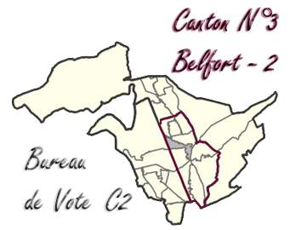

C2 - 0009 MAISON DU PEUPLE (Place de la Résistance)
1ère Circonscription - Canton 3 - Belfort 2

 | INSCRITS | 756 | %
 | Émargements | 381
 | Votants (participation) | 381 | 50.40% | (1)
 | Blancs | 4 | 0.53%
 | Nuls | 12 | 3.15% | (2)
 | Exprimés | 365 | 48.28% | (3)
 | Sophie MONTEL | 86 | 23.56% | (4)
 | Charles-Henri GALLOIS | 3 | 0.82%
 | François SAUVADET | 96 | 26.30%
 | Julien GONZALEZ | 6 | 1.64%
 | Cécile PRUDHOMME | 13 | 3.56%
 | Nathalie VERMOREL | 19 | 5.21%
 | Claire ROCHER | 7 | 1.92%
 | Maxime THIEBAUT | 25 | 6.85%
 | Christophe GRUDLER | 46 | 12.60%
 | Marie-Guite DUFAY | 64 | 17.53%

 | TOTAL : | 365

 |  |  | (1) Votants / Inscrits
 |  |  | (2) Nuls / Votants
 |  |  | (3) Exprimés / Inscrits
 |  |  | (4) Score / Exprimés

C3
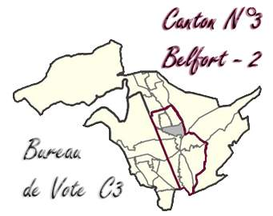

C3 - 0010 MAISON DU PEUPLE (Place de la Résistance)
1ère Circonscription - Canton 3 - Belfort 2

 | INSCRITS | 939 | %
 | Émargements | 456
 | Votants (participation) | 456 | 48.56% | (1)
 | Blancs | 13 | 1.38%
 | Nuls | 5 | 1.10% | (2)
 | Exprimés | 438 | 46.65% | (3)
 | Sophie MONTEL | 93 | 21.23% | (4)
 | Charles-Henri GALLOIS | 7 | 1.60%
 | François SAUVADET | 141 | 32.19%
 | Julien GONZALEZ | 7 | 1.60%
 | Cécile PRUDHOMME | 23 | 5.25%
 | Nathalie VERMOREL | 9 | 2.05%
 | Claire ROCHER | 4 | 0.91%
 | Maxime THIEBAUT | 21 | 4.79%
 | Christophe GRUDLER | 37 | 8.45%
 | Marie-Guite DUFAY | 96 | 21.92%

 | TOTAL : | 438

 |  |  | (1) Votants / Inscrits
 |  |  | (2) Nuls / Votants
 |  |  | (3) Exprimés / Inscrits
 |  |  | (4) Score / Exprimés

D1
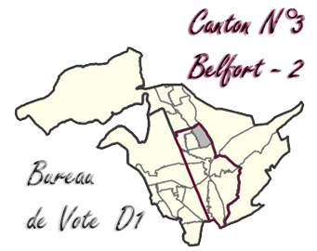

D1 - 0011 GROUPE SCOLAIRE CHÂTEAUDUN (Rue de Châteaudun)
1ère Circonscription - Canton 3 - Belfort 2

 | INSCRITS | 1041 | %
 | Émargements | 489
 | Votants (participation) | 489 | 46.97% | (1)
 | Blancs | 6 | 0.58%
 | Nuls | 6 | 1.23% | (2)
 | Exprimés | 477 | 45.82% | (3)
 | Sophie MONTEL | 113 | 23.69% | (4)
 | Charles-Henri GALLOIS | 3 | 0.63%
 | François SAUVADET | 137 | 28.72%
 | Julien GONZALEZ | 13 | 2.73%
 | Cécile PRUDHOMME | 23 | 4.82%
 | Nathalie VERMOREL | 15 | 3.14%
 | Claire ROCHER | 6 | 1.26%
 | Maxime THIEBAUT | 14 | 2.94%
 | Christophe GRUDLER | 42 | 8.81%
 | Marie-Guite DUFAY | 111 | 23.27%

 | TOTAL : | 477

 |  |  | (1) Votants / Inscrits
 |  |  | (2) Nuls / Votants
 |  |  | (3) Exprimés / Inscrits
 |  |  | (4) Score / Exprimés

D2


D2 - 0012 GROUPE SCOLAIRE CHÂTEAUDUN (Rue de Châteaudun)
1ère Circonscription - Canton 3 - Belfort 2

 | INSCRITS | 821 | %
 | Émargements | 395
 | Votants (participation) | 395 | 48.11% | (1)
 | Blancs | 12 | 1.46%
 | Nuls | 2 | 0.51% | (2)
 | Exprimés | 381 | 46.41% | (3)
 | Sophie MONTEL | 109 | 28.61% | (4)
 | Charles-Henri GALLOIS | 2 | 0.52%
 | François SAUVADET | 84 | 22.05%
 | Julien GONZALEZ | 9 | 2.36%
 | Cécile PRUDHOMME | 20 | 5.25%
 | Nathalie VERMOREL | 16 | 4.20%
 | Claire ROCHER | 7 | 1.84%
 | Maxime THIEBAUT | 14 | 3.67%
 | Christophe GRUDLER | 51 | 13.39%
 | Marie-Guite DUFAY | 69 | 18.11%

 | TOTAL : | 381

 |  |  | (1) Votants / Inscrits
 |  |  | (2) Nuls / Votants
 |  |  | (3) Exprimés / Inscrits
 |  |  | (4) Score / Exprimés

D3


D3 - 0013 GROUPE SCOLAIRE CHÂTEAUDUN (Rue de Châteaudun)
1ère Circonscription - Canton 3 - Belfort 2

 | INSCRITS | 907 | %
 | Émargements | 386
 | Votants (participation) | 387 | 42.67% | (1)
 | Blancs | 5 | 0.55%
 | Nuls | 8 | 2.07% | (2)
 | Exprimés | 374 | 41.23% | (3)
 | Sophie MONTEL | 123 | 32.89% | (4)
 | Charles-Henri GALLOIS | 1 | 0.27%
 | François SAUVADET | 68 | 18.18%
 | Julien GONZALEZ | 7 | 1.87%
 | Cécile PRUDHOMME | 11 | 2.94%
 | Nathalie VERMOREL | 23 | 6.15%
 | Claire ROCHER | 12 | 3.21%
 | Maxime THIEBAUT | 21 | 5.61%
 | Christophe GRUDLER | 33 | 8.82%
 | Marie-Guite DUFAY | 75 | 20.05%

 | TOTAL : | 374

 |  |  | (1) Votants / Inscrits
 |  |  | (2) Nuls / Votants
 |  |  | (3) Exprimés / Inscrits
 |  |  | (4) Score / Exprimés

E1
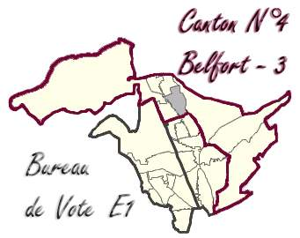

E1 - 0014 GROUPE SCOLAIRE RAYMOND AUBERT (Rue de la 1ère Armée Française)
2ème Circonscription - Canton 4 - Belfort 3

 | INSCRITS | 1165 | %
 | Émargements | 526
 | Votants (participation) | 526 | 45.15% | (1)
 | Blancs | 9 | 0.77%
 | Nuls | 8 | 1.52% | (2)
 | Exprimés | 509 | 43.69% | (3)
 | Sophie MONTEL | 159 | 31.24% | (4)
 | Charles-Henri GALLOIS | 4 | 0.79%
 | François SAUVADET | 103 | 20.24%
 | Julien GONZALEZ | 5 | 0.98%
 | Cécile PRUDHOMME | 13 | 2.55%
 | Nathalie VERMOREL | 22 | 4.32%
 | Claire ROCHER | 8 | 1.57%
 | Maxime THIEBAUT | 21 | 4.13%
 | Christophe GRUDLER | 76 | 14.93%
 | Marie-Guite DUFAY | 98 | 19.25%

 | TOTAL : | 509

 |  |  | (1) Votants / Inscrits
 |  |  | (2) Nuls / Votants
 |  |  | (3) Exprimés / Inscrits
 |  |  | (4) Score / Exprimés

E2


E2 - 0015 GROUPE SCOLAIRE RAYMOND AUBERT (Rue de la 1ère Armée Française)
2ème Circonscription - Canton 4 - Belfort 3

 | INSCRITS | 1249 | %
 | Émargements | 547
 | Votants (participation) | 547 | 43.80% | (1)
 | Blancs | 11 | 0.88%
 | Nuls | 17 | 3.11% | (2)
 | Exprimés | 519 | 41.55% | (3)
 | Sophie MONTEL | 158 | 30.44% | (4)
 | Charles-Henri GALLOIS | 5 | 0.96%
 | François SAUVADET | 124 | 23.89%
 | Julien GONZALEZ | 12 | 2.31%
 | Cécile PRUDHOMME | 19 | 3.66%
 | Nathalie VERMOREL | 16 | 3.08%
 | Claire ROCHER | 6 | 1.16%
 | Maxime THIEBAUT | 16 | 3.08%
 | Christophe GRUDLER | 72 | 13.87%
 | Marie-Guite DUFAY | 91 | 17.53%

 | TOTAL : | 519

 |  |  | (1) Votants / Inscrits
 |  |  | (2) Nuls / Votants
 |  |  | (3) Exprimés / Inscrits
 |  |  | (4) Score / Exprimés

E3
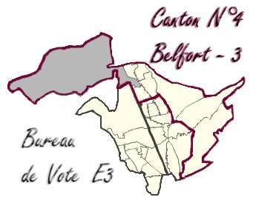

E3 - 0016 GROUPE SCOLAIRE RAYMOND AUBERT (Rue de la 1ère Armée Française)
2ème Circonscription - Canton 4 - Belfort 3

 | INSCRITS | 1032 | %
 | Émargements | 448
 | Votants (participation) | 448 | 43.41% | (1)
 | Blancs | 10 | 0.97%
 | Nuls | 14 | 3.13% | (2)
 | Exprimés | 424 | 41.09% | (3)
 | Sophie MONTEL | 136 | 32.08% | (4)
 | Charles-Henri GALLOIS | 5 | 1.18%
 | François SAUVADET | 84 | 19.81%
 | Julien GONZALEZ | 8 | 1.89%
 | Cécile PRUDHOMME | 17 | 4.01%
 | Nathalie VERMOREL | 17 | 4.01%
 | Claire ROCHER | 8 | 1.89%
 | Maxime THIEBAUT | 16 | 3.77%
 | Christophe GRUDLER | 47 | 11.08%
 | Marie-Guite DUFAY | 86 | 20.28%

 | TOTAL : | 424

 |  |  | (1) Votants / Inscrits
 |  |  | (2) Nuls / Votants
 |  |  | (3) Exprimés / Inscrits
 |  |  | (4) Score / Exprimés

F1
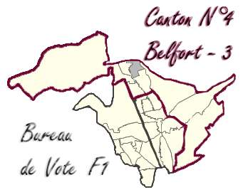

F1 - 0017 MAISON DE L'ENFANT (Rue Salvador Allendé)
2ème Circonscription - Canton 4 - Belfort 3

 | INSCRITS | 770 | %
 | Émargements | 367
 | Votants (participation) | 367 | 47.66% | (1)
 | Blancs | 6 | 0.78%
 | Nuls | 9 | 2.45% | (2)
 | Exprimés | 352 | 45.71% | (3)
 | Sophie MONTEL | 89 | 25.28% | (4)
 | Charles-Henri GALLOIS | 2 | 0.57%
 | François SAUVADET | 68 | 19.32%
 | Julien GONZALEZ | 10 | 2.84%
 | Cécile PRUDHOMME | 16 | 4.55%
 | Nathalie VERMOREL | 23 | 6.53%
 | Claire ROCHER | 10 | 2.84%
 | Maxime THIEBAUT | 14 | 3.98%
 | Christophe GRUDLER | 54 | 15.34%
 | Marie-Guite DUFAY | 66 | 18.75%

 | TOTAL : | 352

 |  |  | (1) Votants / Inscrits
 |  |  | (2) Nuls / Votants
 |  |  | (3) Exprimés / Inscrits
 |  |  | (4) Score / Exprimés

F2


F2 - 0018 GROUPE SCOLAIRE ÉMILE GEHANT (Avenue des Frères Lumière)
2ème Circonscription - Canton 4 - Belfort 3

 | INSCRITS | 504 | %
 | Émargements | 226
 | Votants (participation) | 226 | 44.84% | (1)
 | Blancs | 0 | 0.00%
 | Nuls | 9 | 3.98% | (2)
 | Exprimés | 217 | 43.06% | (3)
 | Sophie MONTEL | 72 | 33.18% | (4)
 | Charles-Henri GALLOIS | 2 | 0.92%
 | François SAUVADET | 33 | 15.21%
 | Julien GONZALEZ | 3 | 1.38%
 | Cécile PRUDHOMME | 12 | 5.53%
 | Nathalie VERMOREL | 12 | 5.53%
 | Claire ROCHER | 10 | 4.61%
 | Maxime THIEBAUT | 7 | 3.23%
 | Christophe GRUDLER | 30 | 13.82%
 | Marie-Guite DUFAY | 36 | 16.59%

 | TOTAL : | 217

 |  |  | (1) Votants / Inscrits
 |  |  | (2) Nuls / Votants
 |  |  | (3) Exprimés / Inscrits
 |  |  | (4) Score / Exprimés

G1
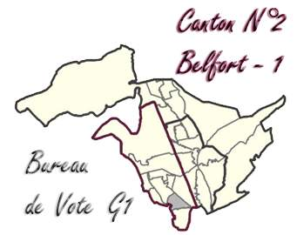

G1 - 0019 GROUPE SCOLAIRE HUBERT METZGER (La Pépinière - Rue Cuvier)
2ème Circonscription - Canton 2 - Belfort 1

 | INSCRITS | 656 | %
 | Émargements | 293
 | Votants (participation) | 293 | 44.66% | (1)
 | Blancs | 14 | 2.13%
 | Nuls | 6 | 2.05% | (2)
 | Exprimés | 273 | 41.62% | (3)
 | Sophie MONTEL | 76 | 27.84% | (4)
 | Charles-Henri GALLOIS | 3 | 1.10%
 | François SAUVADET | 33 | 12.09%
 | Julien GONZALEZ | 9 | 3.30%
 | Cécile PRUDHOMME | 18 | 6.59%
 | Nathalie VERMOREL | 24 | 8.79%
 | Claire ROCHER | 8 | 2.93%
 | Maxime THIEBAUT | 11 | 4.03%
 | Christophe GRUDLER | 30 | 10.99%
 | Marie-Guite DUFAY | 61 | 22.34%

 | TOTAL : | 273

 |  |  | (1) Votants / Inscrits
 |  |  | (2) Nuls / Votants
 |  |  | (3) Exprimés / Inscrits
 |  |  | (4) Score / Exprimés

G2
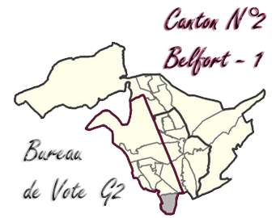

G2 - 0020 GROUPE SCOLAIRE HUBERT METZGER (La Pépinière - Rue Claude Bernard)
2ème Circonscription - Canton 2 - Belfort 1

 | INSCRITS | 750 | %
 | Émargements | 325
 | Votants (participation) | 325 | 43.33% | (1)
 | Blancs | 6 | 0.80%
 | Nuls | 6 | 1.85% | (2)
 | Exprimés | 313 | 41.73% | (3)
 | Sophie MONTEL | 98 | 31.31% | (4)
 | Charles-Henri GALLOIS | 3 | 0.96%
 | François SAUVADET | 38 | 12.14%
 | Julien GONZALEZ | 4 | 1.28%
 | Cécile PRUDHOMME | 13 | 4.15%
 | Nathalie VERMOREL | 35 | 11.18%
 | Claire ROCHER | 8 | 2.56%
 | Maxime THIEBAUT | 10 | 3.19%
 | Christophe GRUDLER | 19 | 6.07%
 | Marie-Guite DUFAY | 85 | 27.16%

 | TOTAL : | 313

 |  |  | (1) Votants / Inscrits
 |  |  | (2) Nuls / Votants
 |  |  | (3) Exprimés / Inscrits
 |  |  | (4) Score / Exprimés

H1
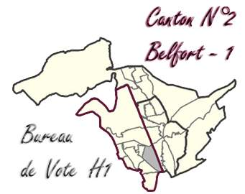

H1 - 0021 ANNEXE DU COLLÈGE LÉONARD DE VINCI (Faubourg de Lyon)
2ème Circonscription - Canton 2 - Belfort 1

 | INSCRITS | 1036 | %
 | Émargements | 421
 | Votants (participation) | 421 | 40.64% | (1)
 | Blancs | 6 | 0.58%
 | Nuls | 10 | 2.38% | (2)
 | Exprimés | 405 | 39.09% | (3)
 | Sophie MONTEL | 120 | 29.63% | (4)
 | Charles-Henri GALLOIS | 3 | 0.74%
 | François SAUVADET | 86 | 21.23%
 | Julien GONZALEZ | 9 | 2.22%
 | Cécile PRUDHOMME | 16 | 3.95%
 | Nathalie VERMOREL | 29 | 7.16%
 | Claire ROCHER | 10 | 2.47%
 | Maxime THIEBAUT | 14 | 3.46%
 | Christophe GRUDLER | 35 | 8.64%
 | Marie-Guite DUFAY | 83 | 20.49%

 | TOTAL : | 405

 |  |  | (1) Votants / Inscrits
 |  |  | (2) Nuls / Votants
 |  |  | (3) Exprimés / Inscrits
 |  |  | (4) Score / Exprimés

J1
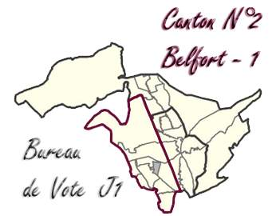

J1 - 0022 GROUPE SCOLAIRE RENÉ RÜCKLIN (Rue Braille)
2ème Circonscription - Canton 2 - Belfort 1

 | INSCRITS | 574 | %
 | Émargements | 190
 | Votants (participation) | 190 | 33.10% | (1)
 | Blancs | 8 | 1.39%
 | Nuls | 11 | 5.79% | (2)
 | Exprimés | 171 | 29.79% | (3)
 | Sophie MONTEL | 64 | 37.43% | (4)
 | Charles-Henri GALLOIS | 4 | 2.34%
 | François SAUVADET | 12 | 7.02%
 | Julien GONZALEZ | 6 | 3.51%
 | Cécile PRUDHOMME | 4 | 2.34%
 | Nathalie VERMOREL | 14 | 8.19%
 | Claire ROCHER | 4 | 2.34%
 | Maxime THIEBAUT | 8 | 4.68%
 | Christophe GRUDLER | 22 | 12.87%
 | Marie-Guite DUFAY | 33 | 19.30%

 | TOTAL : | 171

 |  |  | (1) Votants / Inscrits
 |  |  | (2) Nuls / Votants
 |  |  | (3) Exprimés / Inscrits
 |  |  | (4) Score / Exprimés

J2
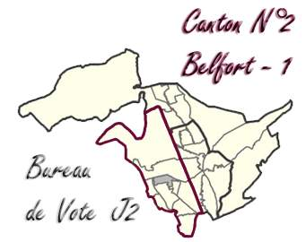

J2 - 0023 BUREAU CENTRALISATEUR RENÉ RÜCKLIN (Rue Braille)
2ème Circonscription - Canton 2 - Belfort 1

 | INSCRITS | 804 | %
 | Émargements | 263
 | Votants (participation) | 263 | 32.71% | (1)
 | Blancs | 3 | 0.37%
 | Nuls | 6 | 2.28% | (2)
 | Exprimés | 254 | 31.59% | (3)
 | Sophie MONTEL | 86 | 33.86% | (4)
 | Charles-Henri GALLOIS | 2 | 0.79%
 | François SAUVADET | 36 | 14.17%
 | Julien GONZALEZ | 3 | 1.18%
 | Cécile PRUDHOMME | 9 | 3.54%
 | Nathalie VERMOREL | 15 | 5.91%
 | Claire ROCHER | 12 | 4.72%
 | Maxime THIEBAUT | 8 | 3.15%
 | Christophe GRUDLER | 35 | 13.78%
 | Marie-Guite DUFAY | 48 | 18.90%

 | TOTAL : | 254

 |  |  | (1) Votants / Inscrits
 |  |  | (2) Nuls / Votants
 |  |  | (3) Exprimés / Inscrits
 |  |  | (4) Score / Exprimés

J3
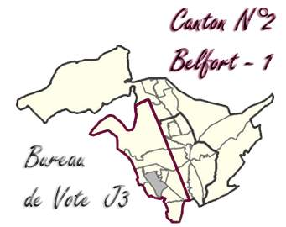

J3 - 0024 GROUPE SCOLAIRE RENÉ RÜCKLIN (Rue de Rome)
2ème Circonscription - Canton 2 - Belfort 1

 | INSCRITS | 566 | %
 | Émargements | 167
 | Votants (participation) | 167 | 29.51% | (1)
 | Blancs | 9 | 1.59%
 | Nuls | 6 | 3.59% | (2)
 | Exprimés | 152 | 26.86% | (3)
 | Sophie MONTEL | 40 | 26.32% | (4)
 | Charles-Henri GALLOIS | 1 | 0.66%
 | François SAUVADET | 17 | 11.18%
 | Julien GONZALEZ | 5 | 3.29%
 | Cécile PRUDHOMME | 3 | 1.97%
 | Nathalie VERMOREL | 18 | 11.84%
 | Claire ROCHER | 5 | 3.29%
 | Maxime THIEBAUT | 4 | 2.63%
 | Christophe GRUDLER | 19 | 12.50%
 | Marie-Guite DUFAY | 40 | 26.32%

 | TOTAL : | 152

 |  |  | (1) Votants / Inscrits
 |  |  | (2) Nuls / Votants
 |  |  | (3) Exprimés / Inscrits
 |  |  | (4) Score / Exprimés

K1
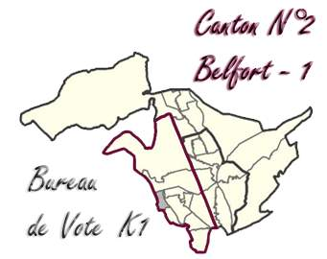

K1 - 0025 GROUPE SCOLAIRE LOUIS PERGAUD (Rue de Zaporojie - Primaire)
2ème Circonscription - Canton 2 - Belfort 1

 | INSCRITS | 958 | %
 | Émargements | 267
 | Votants (participation) | 267 | 27.87% | (1)
 | Blancs | 8 | 0.84%
 | Nuls | 8 | 3.00% | (2)
 | Exprimés | 251 | 26.20% | (3)
 | Sophie MONTEL | 56 | 22.31% | (4)
 | Charles-Henri GALLOIS | 2 | 0.80%
 | François SAUVADET | 42 | 16.73%
 | Julien GONZALEZ | 3 | 1.20%
 | Cécile PRUDHOMME | 10 | 3.98%
 | Nathalie VERMOREL | 28 | 11.16%
 | Claire ROCHER | 18 | 7.17%
 | Maxime THIEBAUT | 11 | 4.38%
 | Christophe GRUDLER | 22 | 8.76%
 | Marie-Guite DUFAY | 59 | 23.51%

 | TOTAL : | 251

 |  |  | (1) Votants / Inscrits
 |  |  | (2) Nuls / Votants
 |  |  | (3) Exprimés / Inscrits
 |  |  | (4) Score / Exprimés

K2
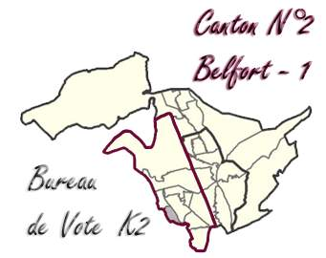

K2 - 0026 GROUPE SCOLAIRE LOUIS PERGAUD (Rue de Zaporojie - Maternelle)
2ème Circonscription - Canton 2 - Belfort 1

 | INSCRITS | 782 | %
 | Émargements | 211
 | Votants (participation) | 211 | 26.98% | (1)
 | Blancs | 7 | 0.90%
 | Nuls | 7 | 3.32% | (2)
 | Exprimés | 197 | 25.19% | (3)
 | Sophie MONTEL | 58 | 29.44% | (4)
 | Charles-Henri GALLOIS | 3 | 1.52%
 | François SAUVADET | 20 | 10.15%
 | Julien GONZALEZ | 3 | 1.52%
 | Cécile PRUDHOMME | 8 | 4.06%
 | Nathalie VERMOREL | 20 | 10.15%
 | Claire ROCHER | 5 | 2.54%
 | Maxime THIEBAUT | 3 | 1.52%
 | Christophe GRUDLER | 24 | 12.18%
 | Marie-Guite DUFAY | 53 | 26.90%

 | TOTAL : | 197

 |  |  | (1) Votants / Inscrits
 |  |  | (2) Nuls / Votants
 |  |  | (3) Exprimés / Inscrits
 |  |  | (4) Score / Exprimés

L1
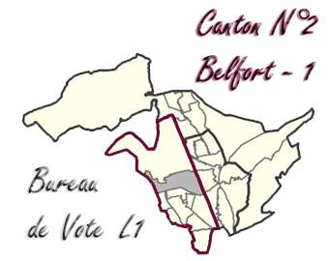

L1 - 0027 LES BARRES - MATERNELLE (Via d'Auxelles)
2ème Circonscription - Canton 2 - Belfort 1

 | INSCRITS | 1347 | %
 | Émargements | 576
 | Votants (participation) | 577 | 42.84% | (1)
 | Blancs | 10 | 0.74%
 | Nuls | 7 | 1.21% | (2)
 | Exprimés | 560 | 41.57% | (3)
 | Sophie MONTEL | 134 | 23.93% | (4)
 | Charles-Henri GALLOIS | 4 | 0.71%
 | François SAUVADET | 101 | 18.04%
 | Julien GONZALEZ | 19 | 3.39%
 | Cécile PRUDHOMME | 24 | 4.29%
 | Nathalie VERMOREL | 38 | 6.79%
 | Claire ROCHER | 14 | 2.50%
 | Maxime THIEBAUT | 23 | 4.11%
 | Christophe GRUDLER | 54 | 9.64%
 | Marie-Guite DUFAY | 149 | 26.61%

 | TOTAL : | 560

 |  |  | (1) Votants / Inscrits
 |  |  | (2) Nuls / Votants
 |  |  | (3) Exprimés / Inscrits
 |  |  | (4) Score / Exprimés

L2
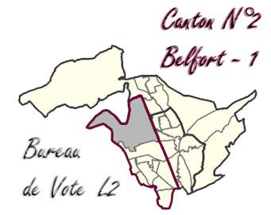

L2 - 0028 LES BARRES - PRIMAIRE (Rue Ernest Duvillard)
2ème Circonscription - Canton 2 - Belfort 1

 | INSCRITS | 1159 | %
 | Émargements | 543
 | Votants (participation) | 544 | 46.94% | (1)
 | Blancs | 12 | 1.04%
 | Nuls | 17 | 3.13% | (2)
 | Exprimés | 515 | 44.43% | (3)
 | Sophie MONTEL | 145 | 28.16% | (4)
 | Charles-Henri GALLOIS | 4 | 0.78%
 | François SAUVADET | 85 | 16.50%
 | Julien GONZALEZ | 12 | 2.33%
 | Cécile PRUDHOMME | 26 | 5.05%
 | Nathalie VERMOREL | 43 | 8.35%
 | Claire ROCHER | 5 | 0.97%
 | Maxime THIEBAUT | 12 | 2.33%
 | Christophe GRUDLER | 42 | 8.16%
 | Marie-Guite DUFAY | 141 | 27.38%

 | TOTAL : | 515

 |  |  | (1) Votants / Inscrits
 |  |  | (2) Nuls / Votants
 |  |  | (3) Exprimés / Inscrits
 |  |  | (4) Score / Exprimés

M1
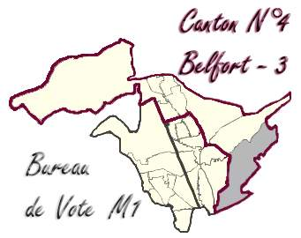

M1 - 0005 ÉCOLE MATERNELLE SAINT-EXUPÉRY (Rue de la Paix)
1ère Circonscription - Canton 4 - Belfort 3

 | INSCRITS | 1049 | %
 | Émargements | 334
 | Votants (participation) | 334 | 31.84% | (1)
 | Blancs | 5 | 0.48%
 | Nuls | 8 | 2.40% | (2)
 | Exprimés | 321 | 30.60% | (3)
 | Sophie MONTEL | 69 | 21.50% | (4)
 | Charles-Henri GALLOIS | 2 | 0.62%
 | François SAUVADET | 49 | 15.26%
 | Julien GONZALEZ | 7 | 2.18%
 | Cécile PRUDHOMME | 12 | 3.74%
 | Nathalie VERMOREL | 11 | 3.43%
 | Claire ROCHER | 6 | 1.87%
 | Maxime THIEBAUT | 11 | 3.43%
 | Christophe GRUDLER | 78 | 24.30%
 | Marie-Guite DUFAY | 76 | 23.68%

 | TOTAL : | 321

 |  |  | (1) Votants / Inscrits
 |  |  | (2) Nuls / Votants
 |  |  | (3) Exprimés / Inscrits
 |  |  | (4) Score / Exprimés

N1
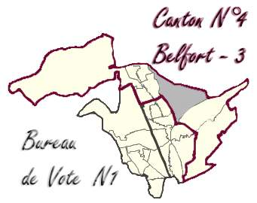

N1 - 0006 MAISON DE QUARTIER DES FORGES (Rue de Marseille)
1ère Circonscription - Canton 4 - Belfort 3

 | INSCRITS | 1455 | %
 | Émargements | 647
 | Votants (participation) | 647 | 44.47% | (1)
 | Blancs | 16 | 1.10%
 | Nuls | 12 | 1.85% | (2)
 | Exprimés | 619 | 42.54% | (3)
 | Sophie MONTEL | 183 | 29.56% | (4)
 | Charles-Henri GALLOIS | 6 | 0.97%
 | François SAUVADET | 114 | 18.42%
 | Julien GONZALEZ | 12 | 1.94%
 | Cécile PRUDHOMME | 20 | 3.23%
 | Nathalie VERMOREL | 22 | 3.55%
 | Claire ROCHER | 9 | 1.45%
 | Maxime THIEBAUT | 17 | 2.75%
 | Christophe GRUDLER | 123 | 19.87%
 | Marie-Guite DUFAY | 113 | 18.26%

 | TOTAL : | 619

 |  |  | (1) Votants / Inscrits
 |  |  | (2) Nuls / Votants
 |  |  | (3) Exprimés / Inscrits
 |  |  | (4) Score / Exprimés

N2
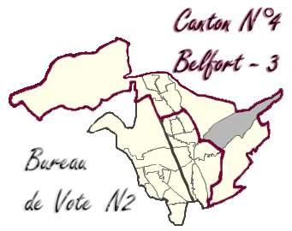

N2 - 0007 CITÉ DES ASSOCIATIONS (Rue Jean Pierre Melville)
1ère Circonscription - Canton 4 - Belfort 3

 | INSCRITS | 669 | %
 | Émargements | 377
 | Votants (participation) | 377 | 56.35% | (1)
 | Blancs | 2 | 0.30%
 | Nuls | 5 | 1.33% | (2)
 | Exprimés | 370 | 55.31% | (3)
 | Sophie MONTEL | 63 | 17.03% | (4)
 | Charles-Henri GALLOIS | 1 | 0.27%
 | François SAUVADET | 58 | 15.68%
 | Julien GONZALEZ | 7 | 1.89%
 | Cécile PRUDHOMME | 17 | 4.59%
 | Nathalie VERMOREL | 29 | 7.84%
 | Claire ROCHER | 7 | 1.89%
 | Maxime THIEBAUT | 9 | 2.43%
 | Christophe GRUDLER | 97 | 26.22%
 | Marie-Guite DUFAY | 82 | 22.16%

 | TOTAL : | 370

 |  |  | (1) Votants / Inscrits
 |  |  | (2) Nuls / Votants
 |  |  | (3) Exprimés / Inscrits
 |  |  | (4) Score / Exprimés

BELFORT 1
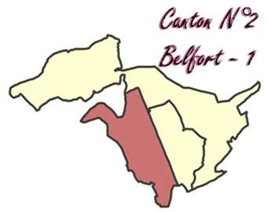
 |  | CANTON N°2 - BELFORT 1

 |  |  |  |  |  |  |  | Sophie |  | Charles-Henri |  | François |  | Julien |  | Cécile |  | Nathalie |  | Claire |  | Maxime |  | Christophe |  | Marie-Guite
BUREAUX | Inscrits |  | Votants | Particip. | Blancs | Nuls | Exprimés | MONTEL |  | GALLOIS |  | SAUVADET |  | GONZALEZ |  | PRUDHOMME |  | VERMOREL |  | ROCHER |  | THIEBAUT |  | GRUDLER |  | DUFAY

G1 - 0019 Hubert Metzger | 656 |  | 293 | 44.66% | 14 | 6 | 273 | 76 | 27.84% | 3 | 1.10% | 33 | 12.09% | 9 | 3.30% | 18 | 6.59% | 24 | 8.79% | 8 | 2.93% | 11 | 4.03% | 30 | 10.99% | 61 | 22.34%
G2 - 0020 Hubert Metzger | 750 |  | 325 | 43.33% | 6 | 6 | 313 | 98 | 31.31% | 3 | 0.96% | 38 | 12.14% | 4 | 1.28% | 13 | 4.15% | 35 | 11.18% | 8 | 2.56% | 10 | 3.19% | 19 | 6.07% | 85 | 27.16%
H1 - 0021 Léonard de Vinci | 1,036 |  | 421 | 40.64% | 6 | 10 | 405 | 120 | 29.63% | 3 | 0.74% | 86 | 21.23% | 9 | 2.22% | 16 | 3.95% | 29 | 7.16% | 10 | 2.47% | 14 | 3.46% | 35 | 8.64% | 83 | 20.49%
J1 - 0022 René Rücklin | 574 |  | 190 | 33.10% | 8 | 11 | 171 | 64 | 37.43% | 4 | 2.34% | 12 | 7.02% | 6 | 3.51% | 4 | 2.34% | 14 | 8.19% | 4 | 2.34% | 8 | 4.68% | 22 | 12.87% | 33 | 19.30%
J2 - 0023 René Rücklin | 804 |  | 263 | 32.71% | 3 | 6 | 254 | 86 | 33.86% | 2 | 0.79% | 36 | 14.17% | 3 | 1.18% | 9 | 3.54% | 15 | 5.91% | 12 | 4.72% | 8 | 3.15% | 35 | 13.78% | 48 | 18.90%
J3 - 0024 René Rücklin | 566 |  | 167 | 29.51% | 9 | 6 | 152 | 40 | 26.32% | 1 | 0.66% | 17 | 11.18% | 5 | 3.29% | 3 | 1.97% | 18 | 11.84% | 5 | 3.29% | 4 | 2.63% | 19 | 12.50% | 40 | 26.32%
K1 - 0025 Louis Pergaud | 958 |  | 267 | 27.87% | 8 | 8 | 251 | 56 | 22.31% | 2 | 0.80% | 42 | 16.73% | 3 | 1.20% | 10 | 3.98% | 28 | 11.16% | 18 | 7.17% | 11 | 4.38% | 22 | 8.76% | 59 | 23.51%
K2 - 0026 Louis Pergaud | 782 |  | 211 | 26.98% | 7 | 7 | 197 | 58 | 29.44% | 3 | 1.52% | 20 | 10.15% | 3 | 1.52% | 8 | 4.06% | 20 | 10.15% | 5 | 2.54% | 3 | 1.52% | 24 | 12.18% | 53 | 26.90%
L1 - 0027 Les Barres | 1,347 |  | 577 | 42.84% | 10 | 7 | 560 | 134 | 23.93% | 4 | 0.71% | 101 | 18.04% | 19 | 3.39% | 24 | 4.29% | 38 | 6.79% | 14 | 2.50% | 23 | 4.11% | 54 | 9.64% | 149 | 26.61%
L2 - 0028 Les Barres | 1,159 |  | 544 | 46.94% | 12 | 17 | 515 | 145 | 28.16% | 4 | 0.78% | 85 | 16.50% | 12 | 2.33% | 26 | 5.05% | 43 | 8.35% | 5 | 0.97% | 12 | 2.33% | 42 | 8.16% | 141 | 27.38%

Total Canton BELFORT 1 | 8,632 |  | 3,258 | 37.74% | 83 | 84 | 3,091 | 877 | 28.37% | 29 | 0.94% | 470 | 15.21% | 73 | 2.36% | 131 | 4.24% | 264 | 8.54% | 89 | 2.88% | 104 | 3.36% | 302 | 9.77% | 752 | 24.33%

% par rapport aux VOTANTS |  |  |  |  | 2.55% | 2.58% | 94.87%
% par rapport aux INSCRITS |  |  |  |  | 0.96% | 0.97% | 35.81% | 10.16% |  | 0.34% |  | 5.44% |  | 0.85% |  | 1.52% |  | 3.06% |  | 1.03% |  | 1.20% |  | 3.50% |  | 8.71%

BELFORT 2
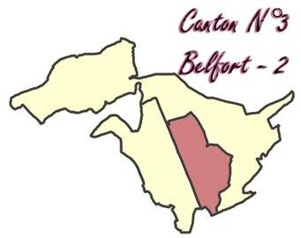
 |  | CANTON N°3 - BELFORT 2

 |  |  |  |  |  |  |  | Sophie |  | Charles-Henri |  | François |  | Julien |  | Cécile |  | Nathalie |  | Claire |  | Maxime |  | Christophe |  | Marie-Guite
BUREAUX | Inscrits |  | Votants | Particip. | Blancs | Nuls | Exprimés | MONTEL |  | GALLOIS |  | SAUVADET |  | GONZALEZ |  | PRUDHOMME |  | VERMOREL |  | ROCHER |  | THIEBAUT |  | GRUDLER |  | DUFAY

A1 - 0001 Hôtel de Ville | 985 |  | 412 | 41.83% | 8 | 6 | 398 | 75 | 18.84% | 4 | 1.01% | 88 | 22.11% | 6 | 1.51% | 23 | 5.78% | 27 | 6.78% | 7 | 1.76% | 12 | 3.02% | 56 | 14.07% | 100 | 25.13%
A2 - 0002 Hôtel de Ville | 1,164 |  | 570 | 48.97% | 14 | 15 | 541 | 105 | 19.41% | 4 | 0.74% | 155 | 28.65% | 8 | 1.48% | 19 | 3.51% | 28 | 5.18% | 11 | 2.03% | 16 | 2.96% | 85 | 15.71% | 110 | 20.33%
B1 - 0003 Victor Hugo | 1,108 |  | 471 | 42.51% | 5 | 5 | 461 | 87 | 18.87% | 3 | 0.65% | 118 | 25.60% | 5 | 1.08% | 26 | 5.64% | 29 | 6.29% | 7 | 1.52% | 19 | 4.12% | 65 | 14.10% | 102 | 22.13%
B2 - 0004 Victor Hugo | 1,129 |  | 539 | 47.74% | 11 | 5 | 523 | 111 | 21.22% | 4 | 0.76% | 143 | 27.34% | 12 | 2.29% | 25 | 4.78% | 17 | 3.25% | 8 | 1.53% | 15 | 2.87% | 77 | 14.72% | 111 | 21.22%
C1 - 0008 Victor Schoelcher | 1,214 |  | 504 | 41.52% | 5 | 6 | 493 | 112 | 22.72% | 4 | 0.81% | 133 | 26.98% | 8 | 1.62% | 17 | 3.45% | 24 | 4.87% | 6 | 1.22% | 23 | 4.67% | 60 | 12.17% | 106 | 21.50%
C2 - 0009 Maison du Peuple | 756 |  | 381 | 50.40% | 4 | 12 | 365 | 86 | 23.56% | 3 | 0.82% | 96 | 26.30% | 6 | 1.64% | 13 | 3.56% | 19 | 5.21% | 7 | 1.92% | 25 | 6.85% | 46 | 12.60% | 64 | 17.53%
C3 - 0010 Maison du Peuple | 939 |  | 456 | 48.56% | 13 | 5 | 438 | 93 | 21.23% | 7 | 1.60% | 141 | 32.19% | 7 | 1.60% | 23 | 5.25% | 9 | 2.05% | 4 | 0.91% | 21 | 4.79% | 37 | 8.45% | 96 | 21.92%
D1 - 0011 Châteaudun | 1,041 |  | 489 | 46.97% | 6 | 6 | 477 | 113 | 23.69% | 3 | 0.63% | 137 | 28.72% | 13 | 2.73% | 23 | 4.82% | 15 | 3.14% | 6 | 1.26% | 14 | 2.94% | 42 | 8.81% | 111 | 23.27%
D2 - 0012 Châteaudun | 821 |  | 395 | 48.11% | 12 | 2 | 381 | 109 | 28.61% | 9 | 2.36% | 84 | 22.05% | 9 | 2.36% | 20 | 5.25% | 16 | 4.20% | 7 | 1.84% | 14 | 3.67% | 51 | 13.39% | 69 | 18.11%
D3 - 0013 Châteaudun | 907 |  | 387 | 42.67% | 5 | 8 | 374 | 123 | 32.89% | 1 | 0.27% | 68 | 18.18% | 7 | 1.87% | 11 | 2.94% | 23 | 6.15% | 12 | 3.21% | 21 | 5.61% | 33 | 8.82% | 75 | 20.05%

Total Canton BELFORT 2 | 10,064 |  | 4,604 | 45.75% | 83 | 70 | 4,451 | 1,014 | 22.78% | 42 | 0.94% | 1,163 | 26.13% | 81 | 1.82% | 200 | 4.49% | 207 | 4.65% | 75 | 1.69% | 180 | 4.04% | 552 | 12.40% | 944 | 21.21%

% par rapport aux VOTANTS |  |  |  |  | 1.80% | 1.52% | 96.68%
% par rapport aux INSCRITS |  |  |  |  | 0.82% | 0.70% | 44.23% | 10.08% |  | 0.42% |  | 11.56% |  | 0.80% |  | 1.99% |  | 2.06% |  | 0.75% |  | 1.79% |  | 5.48% |  | 9.38%

BELFORT 3
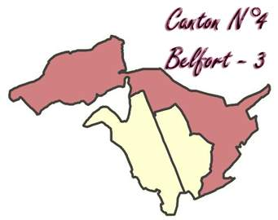
 |  | CANTON N°4 - BELFORT 3

 |  |  |  |  |  |  |  | Sophie |  | Charles-Henri |  | François |  | Julien |  | Cécile |  | Nathalie |  | Claire |  | Maxime |  | Christophe |  | Marie-Guite
BUREAUX | Inscrits |  | Votants | Particip. | Blancs | Nuls | Exprimés | MONTEL |  | GALLOIS |  | SAUVADET |  | GONZALEZ |  | PRUDHOMME |  | VERMOREL |  | ROCHER |  | THIEBAUT |  | GRUDLER |  | DUFAY

E1 - 0014 Raymond Aubert | 1,165 |  | 526 | 45.15% | 9 | 8 | 509 | 159 | 31.24% | 4 | 0.79% | 103 | 20.24% | 5 | 0.98% | 13 | 2.55% | 22 | 4.32% | 8 | 1.57% | 21 | 4.13% | 76 | 14.93% | 98 | 19.25%
E2 - 0015 Raymond Aubert | 1,249 |  | 547 | 43.80% | 11 | 17 | 519 | 158 | 30.44% | 5 | 0.96% | 124 | 23.89% | 12 | 2.31% | 19 | 3.66% | 16 | 3.08% | 6 | 1.16% | 16 | 3.08% | 72 | 13.87% | 91 | 17.53%
E3 - 0016 Raymond Aubert | 1,032 |  | 448 | 43.41% | 10 | 14 | 424 | 136 | 32.08% | 5 | 1.18% | 84 | 19.81% | 8 | 1.89% | 17 | 4.01% | 17 | 4.01% | 8 | 1.89% | 16 | 3.77% | 47 | 11.08% | 86 | 20.28%
F1 - 0017 Maison de l'enfant | 770 |  | 367 | 47.66% | 6 | 9 | 352 | 89 | 25.28% | 2 | 0.57% | 68 | 19.32% | 10 | 2.84% | 16 | 4.55% | 23 | 6.53% | 10 | 2.84% | 14 | 3.98% | 54 | 15.34% | 66 | 18.75%
F2 - 0018 Émile Géhant | 504 |  | 226 | 44.84% | 0 | 9 | 217 | 72 | 33.18% | 2 | 0.92% | 33 | 15.21% | 3 | 1.38% | 12 | 5.53% | 12 | 5.53% | 10 | 4.61% | 7 | 3.23% | 30 | 13.82% | 36 | 16.59%
M1 - 0005 Saint-Exupéry | 1,049 |  | 334 | 31.84% | 5 | 8 | 321 | 69 | 21.50% | 2 | 0.62% | 49 | 15.26% | 7 | 2.18% | 12 | 3.74% | 11 | 3.43% | 6 | 1.87% | 11 | 3.43% | 78 | 24.30% | 76 | 23.68%
N1 - 0006 Maison de Quartier des Forges | 1,455 |  | 647 | 44.47% | 16 | 12 | 619 | 183 | 29.56% | 6 | 0.97% | 114 | 18.42% | 12 | 1.94% | 20 | 3.23% | 22 | 3.55% | 9 | 1.45% | 17 | 2.75% | 123 | 19.87% | 113 | 18.26%
N2 - 0007 Cité des Associations | 669 |  | 377 | 56.35% | 2 | 5 | 370 | 63 | 17.03% | 1 | 0.27% | 58 | 15.68% | 7 | 1.89% | 17 | 4.59% | 29 | 7.84% | 7 | 1.89% | 9 | 2.43% | 97 | 26.22% | 82 | 22.16%

Total Canton BELFORT 3 | 7,893 |  | 3,472 | 43.99% | 59 | 82 | 3,331 | 929 | 27.89% | 27 | 0.81% | 633 | 19.00% | 64 | 1.92% | 126 | 3.78% | 152 | 4.56% | 64 | 1.92% | 111 | 3.33% | 577 | 17.32% | 648 | 19.45%

% par rapport aux VOTANTS |  |  |  |  | 1.70% | 2.36% | 95.94%
% par rapport aux INSCRITS |  |  |  |  | 0.75% | 1.04% | 42.20% | 11.77% |  | 0.34% |  | 8.02% |  | 0.81% |  | 1.60% |  | 1.93% |  | 0.81% |  | 1.41% |  | 7.31% |  | 8.21%

RESULTATS
 |  |  | ÉLECTIONS RÉGIONALES (1er Tour) |  |  |  |  |  |  |  |  |  |  |  |  |  |  |  |  |  |  |  |  |  |  |  |  | 2015-12-06
RÉSULTATS
 |  |  |  |  |  |  |  |  | 28 | Bureaux sur 28

 |  |  |  |  |  |  |  |  | 26,589 | Inscrits sur 26589 |  | soit : | 100.00%

 |  |  |  |  |  |  |  |  |  | % / | Sophie |  | Charles-Henri |  | François |  | Julien |  | Cécile |  | Nathalie |  | Claire |  | Maxime |  | Christophe |  | Marie-Guite
 | BUREAUX | Inscrits | Emargements | Votants | Abstentions | Participation | Blancs | Nuls | Exprimés | Inscrits | MONTEL | % | GALLOIS | % | SAUVADET | % | GONZALEZ | % | PRUDHOMME | % | VERMOREL | % | ROCHER | % | THIEBAUT | % | GRUDLER | % | DUFAY | %
 |  |  |  |  |  |  |  |  |  |  |  |  |  |  |  |  |  |  |  |  |  |  |  |  |  |  |  |  |  |  | 28 | Bureaux sur | 28
 |  |  |  |  |  |  |  |  |  |  |  |  |  |  |  |  |  |  |  |  |  |  |  |  |  |  |  |  |  |  | 11331 | Inscrits sur | 11,331 | soit | : | 100.00%
 | A1 - 0001 Hôtel de Ville | 985 | 412 | 412 | 573 | 41.83% | 8 | 6 | 398 | 40.41% | 75 | 18.84% | 4 | 1.01% | 88 | 22.11% | 6 | 1.51% | 23 | 5.78% | 27 | 6.78% | 7 | 1.76% | 12 | 3.02% | 56 | 14.07% | 100 | 25.13%
 | A2 - 0002 Hôtel de Ville | 1,164 | 570 | 570 | 594 | 48.97% | 14 | 15 | 541 | 46.48% | 105 | 19.41% | 4 | 0.74% | 155 | 28.65% | 8 | 1.48% | 19 | 3.51% | 28 | 5.18% | 11 | 2.03% | 16 | 2.96% | 85 | 15.71% | 110 | 20.33%
 | B1 - 0003 Victor Hugo | 1,108 | 471 | 471 | 637 | 42.51% | 5 | 5 | 461 | 41.61% | 87 | 18.87% | 3 | 0.65% | 118 | 25.60% | 5 | 1.08% | 26 | 5.64% | 29 | 6.29% | 7 | 1.52% | 19 | 4.12% | 65 | 14.10% | 102 | 22.13%
 | B2 - 0004 Victor Hugo | 1,129 | 539 | 539 | 590 | 47.74% | 11 | 5 | 523 | 46.32% | 111 | 21.22% | 4 | 0.76% | 143 | 27.34% | 12 | 2.29% | 25 | 4.78% | 17 | 3.25% | 8 | 1.53% | 15 | 2.87% | 77 | 14.72% | 111 | 21.22%
 | M1 - 0005 Saint-Exupéry | 1,049 | 334 | 334 | 715 | 31.84% | 5 | 8 | 321 | 30.60% | 69 | 21.50% | 2 | 0.62% | 49 | 15.26% | 7 | 2.18% | 12 | 3.74% | 11 | 3.43% | 6 | 1.87% | 11 | 3.43% | 78 | 24.30% | 76 | 23.68%
 | N1 - 0006 Maison de Quartier des Forges | 1,455 | 647 | 647 | 808 | 44.47% | 16 | 12 | 619 | 42.54% | 183 | 29.56% | 6 | 0.97% | 114 | 18.42% | 12 | 1.94% | 20 | 3.23% | 22 | 3.55% | 9 | 1.45% | 17 | 2.75% | 123 | 19.87% | 113 | 18.26%
 | N2 - 0007 Cité des Associations | 669 | 377 | 377 | 292 | 56.35% | 2 | 5 | 370 | 55.31% | 63 | 17.03% | 1 | 0.27% | 58 | 15.68% | 7 | 1.89% | 17 | 4.59% | 29 | 7.84% | 7 | 1.89% | 9 | 2.43% | 97 | 26.22% | 82 | 22.16%
 | C1 - 0008 Victor Schoelcher | 1,214 | 504 | 504 | 710 | 41.52% | 5 | 6 | 493 | 40.61% | 112 | 22.72% | 4 | 0.81% | 133 | 26.98% | 8 | 1.62% | 17 | 3.45% | 24 | 4.87% | 6 | 1.22% | 23 | 4.67% | 60 | 12.17% | 106 | 21.50%
 | C2 - 0009 Maison du Peuple | 756 | 381 | 381 | 375 | 50.40% | 4 | 12 | 365 | 48.28% | 86 | 23.56% | 3 | 0.82% | 96 | 26.30% | 6 | 1.64% | 13 | 3.56% | 19 | 5.21% | 7 | 1.92% | 25 | 6.85% | 46 | 12.60% | 64 | 17.53%
 | C3 - 0010 Maison du Peuple | 939 | 456 | 456 | 483 | 48.56% | 13 | 5 | 438 | 46.65% | 93 | 21.23% | 7 | 1.60% | 141 | 32.19% | 7 | 1.60% | 23 | 5.25% | 9 | 2.05% | 4 | 0.91% | 21 | 4.79% | 37 | 8.45% | 96 | 21.92%
 | D1 - 0011 Châteaudun | 1,041 | 489 | 489 | 552 | 46.97% | 6 | 6 | 477 | 45.82% | 113 | 23.69% | 3 | 0.63% | 137 | 28.72% | 13 | 2.73% | 23 | 4.82% | 15 | 3.14% | 6 | 1.26% | 14 | 2.94% | 42 | 8.81% | 111 | 23.27%
 | D2 - 0012 Châteaudun | 821 | 395 | 395 | 426 | 48.11% | 12 | 2 | 381 | 46.41% | 109 | 28.61% | 2 | 0.52% | 84 | 22.05% | 9 | 2.36% | 20 | 5.25% | 16 | 4.20% | 7 | 1.84% | 14 | 3.67% | 51 | 13.39% | 69 | 18.11%
 | D3 - 0013 Châteaudun | 907 | 386 | 387 | 520 | 42.67% | 5 | 8 | 374 | 41.23% | 123 | 32.89% | 1 | 0.27% | 68 | 18.18% | 7 | 1.87% | 11 | 2.94% | 23 | 6.15% | 12 | 3.21% | 21 | 5.61% | 33 | 8.82% | 75 | 20.05%
 | E1 - 0014 Raymond Aubert | 1,165 | 526 | 526 | 639 | 45.15% | 9 | 8 | 509 | 43.69% | 159 | 31.24% | 4 | 0.79% | 103 | 20.24% | 5 | 0.98% | 13 | 2.55% | 22 | 4.32% | 8 | 1.57% | 21 | 4.13% | 76 | 14.93% | 98 | 19.25%
 | E2 - 0015 Raymond Aubert | 1,249 | 547 | 547 | 702 | 43.80% | 11 | 17 | 519 | 41.55% | 158 | 30.44% | 5 | 0.96% | 124 | 23.89% | 12 | 2.31% | 19 | 3.66% | 16 | 3.08% | 6 | 1.16% | 16 | 3.08% | 72 | 13.87% | 91 | 17.53%
 | E3 - 0016 Raymond Aubert | 1,032 | 448 | 448 | 584 | 43.41% | 10 | 14 | 424 | 41.09% | 136 | 32.08% | 5 | 1.18% | 84 | 19.81% | 8 | 1.89% | 17 | 4.01% | 17 | 4.01% | 8 | 1.89% | 16 | 3.77% | 47 | 11.08% | 86 | 20.28%
 | F1 - 0017 Maison de l'enfant | 770 | 367 | 367 | 403 | 47.66% | 6 | 9 | 352 | 45.71% | 89 | 25.28% | 2 | 0.57% | 68 | 19.32% | 10 | 2.84% | 16 | 4.55% | 23 | 6.53% | 10 | 2.84% | 14 | 3.98% | 54 | 15.34% | 66 | 18.75%
 | F2 - 0018 Émile Géhant | 504 | 226 | 226 | 278 | 44.84% | 0 | 9 | 217 | 43.06% | 72 | 33.18% | 2 | 0.92% | 33 | 15.21% | 3 | 1.38% | 12 | 5.53% | 12 | 5.53% | 10 | 4.61% | 7 | 3.23% | 30 | 13.82% | 36 | 16.59%
 | G1 - 0019 Hubert Metzger | 656 | 293 | 293 | 363 | 44.66% | 14 | 6 | 273 | 41.62% | 76 | 27.84% | 3 | 1.10% | 33 | 12.09% | 9 | 3.30% | 18 | 6.59% | 24 | 8.79% | 8 | 2.93% | 11 | 4.03% | 30 | 10.99% | 61 | 22.34%
 | G2 - 0020 Hubert Metzger | 750 | 325 | 325 | 425 | 43.33% | 6 | 6 | 313 | 41.73% | 98 | 31.31% | 3 | 0.96% | 38 | 12.14% | 4 | 1.28% | 13 | 4.15% | 35 | 11.18% | 8 | 2.56% | 10 | 3.19% | 19 | 6.07% | 85 | 27.16%
 | H1 - 0021 Léonard de Vinci | 1,036 | 421 | 421 | 615 | 40.64% | 6 | 10 | 405 | 39.09% | 120 | 29.63% | 3 | 0.74% | 86 | 21.23% | 9 | 2.22% | 16 | 3.95% | 29 | 7.16% | 10 | 2.47% | 14 | 3.46% | 35 | 8.64% | 83 | 20.49%
 | J1 - 0022 René Rücklin | 574 | 190 | 190 | 384 | 33.10% | 8 | 11 | 171 | 29.79% | 64 | 37.43% | 4 | 2.34% | 12 | 7.02% | 6 | 3.51% | 4 | 2.34% | 14 | 8.19% | 4 | 2.34% | 8 | 4.68% | 22 | 12.87% | 33 | 19.30%
 | J2 - 0023 René Rücklin | 804 | 263 | 263 | 541 | 32.71% | 3 | 6 | 254 | 31.59% | 86 | 33.86% | 2 | 0.79% | 36 | 14.17% | 3 | 1.18% | 9 | 3.54% | 15 | 5.91% | 12 | 4.72% | 8 | 3.15% | 35 | 13.78% | 48 | 18.90%
 | J3 - 0024 René Rücklin | 566 | 167 | 167 | 399 | 29.51% | 9 | 6 | 152 | 26.86% | 40 | 26.32% | 1 | 0.66% | 17 | 11.18% | 5 | 3.29% | 3 | 1.97% | 18 | 11.84% | 5 | 3.29% | 4 | 2.63% | 19 | 12.50% | 40 | 26.32%
 | K1 - 0025 Louis Pergaud | 958 | 267 | 267 | 691 | 27.87% | 8 | 8 | 251 | 26.20% | 56 | 22.31% | 2 | 0.80% | 42 | 16.73% | 3 | 1.20% | 10 | 3.98% | 28 | 11.16% | 18 | 7.17% | 11 | 4.38% | 22 | 8.76% | 59 | 23.51%
 | K2 - 0026 Louis Pergaud | 782 | 211 | 211 | 571 | 26.98% | 7 | 7 | 197 | 25.19% | 58 | 29.44% | 3 | 1.52% | 20 | 10.15% | 3 | 1.52% | 8 | 4.06% | 20 | 10.15% | 5 | 2.54% | 3 | 1.52% | 24 | 12.18% | 53 | 26.90%
 | L1 - 0027 Les Barres | 1,347 | 576 | 577 | 770 | 42.84% | 10 | 7 | 560 | 41.57% | 134 | 23.93% | 4 | 0.71% | 101 | 18.04% | 19 | 3.39% | 24 | 4.29% | 38 | 6.79% | 14 | 2.50% | 23 | 4.11% | 54 | 9.64% | 149 | 26.61%
 | L2 - 0028 Les Barres | 1,159 | 543 | 544 | 615 | 46.94% | 12 | 17 | 515 | 44.43% | 145 | 28.16% | 4 | 0.78% | 85 | 16.50% | 12 | 2.33% | 26 | 5.05% | 43 | 8.35% | 5 | 0.97% | 12 | 2.33% | 42 | 8.16% | 141 | 27.38%

 | TOTAUX | 26,589 | 11,331 | 11,334 | 15,255 | 42.63% | 225 | 236 | 10,873 |  | 2,820 | 25.94% | 91 | 0.84% | 2,266 | 20.84% | 218 | 2.00% | 457 | 4.20% | 623 | 5.73% | 228 | 2.10% | 395 | 3.63% | 1,431 | 13.16% | 2,344 | 21.56%
 | % / Inscrits |  |  |  |  |  | 0.85% | 0.89% | 40.89% |  | 10.61% |  | 0.34% |  | 8.52% |  | 0.82% |  | 1.72% |  | 2.34% |  | 0.86% |  | 1.49% |  | 5.38% |  | 8.82%

 |  |  |  |  |  |  |  |  |  |  | Liste Front National |  | L'UPR |  | La Région en Grand |  | Alliance Ecologiste Indépendante |  | Les Ecologistes de Bourgogne - Franche-Comté |  | L'Alternative à Gauche |  | Lutte Ouvrière |  | Debout la France |  | Christophe Grudler |  | Notre Région Avance

